상품제안서
아이앤어스 시트형 세탁세제 체리블라썸 25매*2개(50매) | 상품코드: S43135

 |  |  |  |  |  |  | 02-713-8555 | www.synergygift.co.kr
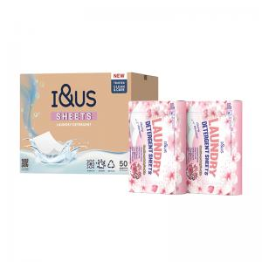

【상세/제작정보】 | 1. 캡슐세제보다 더욱 뛰어난 용해력!<br>2. 잔류세제 ZERO!<br>3. 은은하고 순한 벚꽃 향기로 자극 최소화!<br>4. 고급스러운 이중 종이 포장으로 분리 배출이 필요없는 친환경!<br>5. 품격있는 최고급 집들이 선물용!<br>6. 내분비계를 교란하는 유해성분 제로!<br>7. 면역력 형성안된 신생아부터 민감 성인 온가족용 시트세제

【인쇄/포장옵션】 | 스티커 / 포장불가능

【공급단가】 | 수량 | 50~ | 100~ | 500~ | 1,000~ | 2,000~
*VAT별도 | 단가 | 6,500원 | 6,150원 | 5,850원 | 5,700원 | 5,600원

【상품 URL】 | https://www.synergygift.co.kr:443/src/goods_detail.php?gdno=43135

